Sheet1
Instructional Planning
 |  | (The process of systematically planning, developing, evaluating and managing the instructional process by using principles of teaching and learning - D.O. 42, s. 2016)

Detailed Lesson Plan (DLP) Format

DLP Blg.: | Asignatura: |  |  | Baitang: | Kwarter: | Oras(haba): |  | Petsa:
6 | Edukasyon sa Pagpapakatao |  |  | 10 | 1 | 60
Gabayan ng Pagkatuto: |  |  | Nakagagawa ang mag-aaral ng mga angkop na kilos upang maipakita ang kakayahang hanapin ang katotohanan at maglingkod at magmahal; nasusuri kung ginamit nang tama ang isip at kilos-loob ayon sa tunguhin ng mga ito |  |  |  | Code:
(Taken from the Curriculum Guide) |  |  |  |  |  |  | EsP10MP -Ic-2.2
Susi ng Konsepto ng Pag-unawa |  |  | Paggamit ng isip sa paghahanap ng katotohanan at paggamit ng kilos-loob sa paglilingkod/pagmamahal
Domain |  | Adapted Cognitive Process Dimensions (D.O. No. 8, s. 2015) |  | Mga Layunin:
Knowledge The fact or condition of knowing something with familiarity gained through experience or association |  | Remembering (Pag-alala)
 |  | Understanding (Pag-unawa) |  | Naipapahayag ang paggamit ng isip sa paghahanap ng katotohanan at paggamit ng kilos-loob sa paglilingkod/pagmamahal

Skills The ability and capacity acquired through deliberate, systematic, and sustained effort to smoothly and adaptively carryout complex activities or the ability, coming from one's knowledge, practice, aptitude, etc., to do something |  | Applying (Pag-aaplay)
 |  | Analyzing (Pagsusuri)
 |  | Evaluating (Pagtataya)
 |  | Creating (Paglikha) |  | Nalilinang ang angkop na kilos upang maipakita ang kakayahang hanapin ang katotohanan at maglingkod at magmahal

Attitude (Pangkasalan) |  | Responding to Phenomena |  | Nailalahad ang angkop na kilos upang maglingkod at magmahal
Values (pagpapahalaga) |  | Valuing |  | Napapangatwiranan ang angkop na kilos tungo sa paglilingkod at pagmamahal
2. Content (Nilalaman) |  |  |  | Ang Mataas na Gamit at Tunguhin ng Isip at Kilos-Loob (Will)
3. Learning Resources (Kagamitan) |  |  |  | CG, TG, LM
4. Pamamaraan
4.1 Panimulang Gawain |  |  | 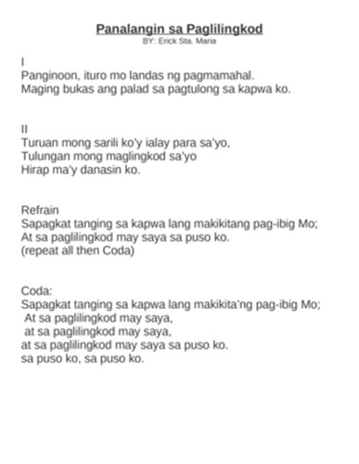 Iparinig ang awit na "Panalangin ng Paglilingkod" kay Erick Sta. Maria.
2 |  | minuto
4.2 Gawain |  |  | 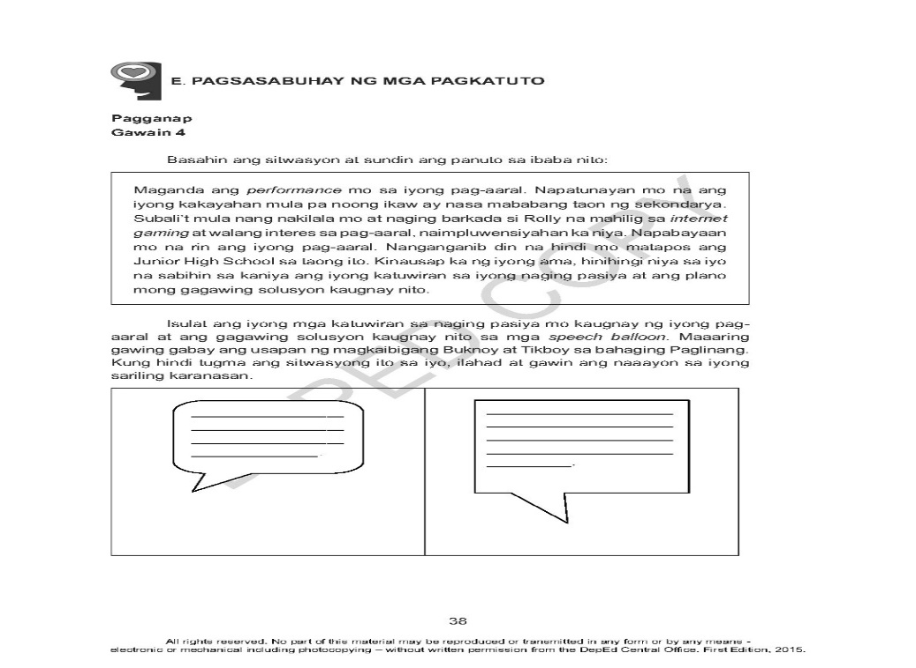 Ipagawa ang Gawain 4 sa LM pahina 38.
8 |  | minuto
4.3 Analisis |  |  | Pangatwiran ng mag-aaral ang kanilang ginawa sa Gawain 4.
5 |  | minuto
4.4 Abstraksiyon |  |  | Masusing pagtalakay sa angkop na kilos sa paglilingkod at pagmamahal.
10 |  | minuto
4.5 Aplikasyon |  |  | 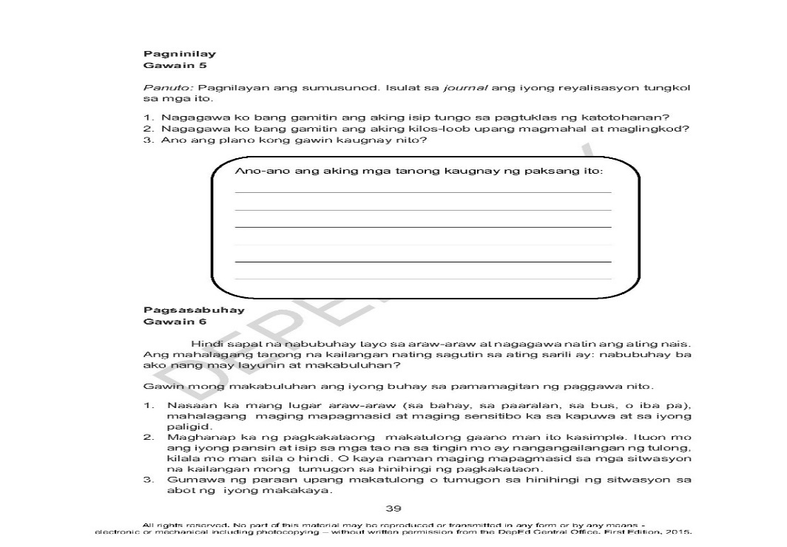 Ipagawa ang gawain 5 sa LM sa pahina 39.
15 |  | minuto
4.6 Assessment (Pagtataya) |  |  | Anlysis of Learners' Products |  | 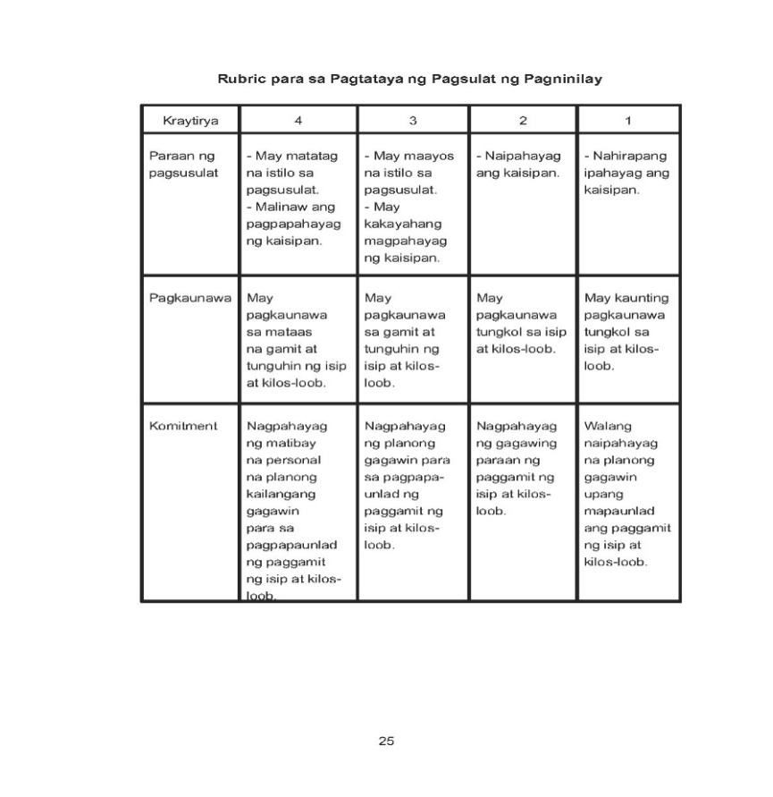 Batay sa ginawa sa Gawain 5, ilahad ang rubrik para sa Pagtataya ng Pagsulat ng Pagninilay at ipabahagi ang kanilang reyalisasyon.
15 |  | minuto
4.7 Takdang-Aralin |  |  | Preparing for the new lesson |  | Sa kanilang kwaderno, isulat ang kahulugan ng konsensiya.
2 |  | minuto
4.8 Panapos na Gawain |  |  | Ipaskil ang mga kasabihang "Hangga't ang iyong kaisipan, puso at kaluluwa ay nasa tamang direksiyon, huwag kang maligalig anumang landas ang iyong tahakin" at "Anumang antas ng kalagayan mo ngayon, ikaw ang higit na may kakayahang likhain ang iyong pangarap at gawin itong makabuluhang lunggati."
3 |  | minuto
5. Remarks
6. Reflections
A. No. of learners who earned 80% in the evaluation. |  |  |  |  | C. Did the remedial lessons work? No. of learners who have caught up with the lesson.
B. No. of learners who require additional activities for remediation. |  |  |  |  | D. No. of learners who continue to require remediation.
E. Which of my learning strategies worked well? Why did these work?
F. What difficulties did I encounter which my principal or supervisor can help me solve?
G. What innovation or localized materials did I use/discover which I wish to share with other teachers?

Prepared by:
Name: | VINCE YPIL JORQUIA |  |  |  | School: | CANTUMOG NHS
Position/ Designation: | TEACHER 1 |  |  |  | Division: | CEBU
Contact Number: | 9051678203 |  |  |  | Email address: | vince.jorquia@deped.gov.ph

 |  |  |  |  |  |  |  |  | attitude
 |  |  |  |  |  |  |  |  | Receiving Phenomena
 |  |  |  |  |  |  |  |  | Responding to Phenomena
 |  |  |  |  |  |  |  |  | Valuing
 |  |  |  |  |  |  |  |  | Organization
 |  |  |  |  |  |  |  |  | Internalizing values
 |  |  |  |  |  |  |  |  | assignment
 |  |  |  |  |  |  |  |  | Reinforcing / strengthening the day’s lesson
 |  |  |  |  |  |  |  |  | Enriching / inspiring the day’s lesson
 |  |  |  |  |  |  |  |  | Enhancing / improving the day’s lesson
 |  |  |  |  |  |  |  |  | Preparing for the new lesson

 |  |  |  |  |  |  |  |  | assessment
 |  |  |  |  |  |  |  |  | Observation
 |  |  |  |  |  |  |  |  | Talking to Learners/ Conferencing
 |  |  |  |  |  |  |  |  | Anlysis of Learners' Products
 |  |  |  |  |  |  |  |  | Tests

